상품제안서
[iLAB] 아이랩 4in1 다용도 무선청소기 | 상품코드: F29808

 |  |  |  |  |  |  | 02-412-0044 | www.easy1.co.kr
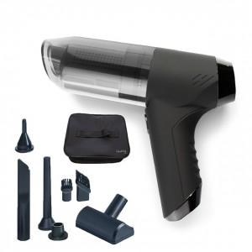

【상세/제작정보】 | * 배터리 : 2000mAh x 2 * 사용시간 : 완충 후 약 20 ~ 25분 * 규격 : 195 x 160 x 60 mm / 390g * 정격전압 : 5V 1A * 흡입력 및 최대 출력 : 6000pa / 50W / 55000RPM * 에어 건 바람세기 : 22CFM * 소재 : ABS, 스틸 외 * 구성품 : 본품 1개, C타입 충전 케이블, 노즐 7종, 전용파우치 * KC적합인증 : R-R-iLc-iR1-PWVC * KC안전인증 : ZU101398-22001

【인쇄/포장옵션】 | 레이저, 개별인쇄 / 개별 종이케이스

【공급단가】 | 수량 | 50~ | 100~ | 500~ | 1,000~ | 2,000~
*VAT별도 | 단가 | 25,960원 | 25,520원 | 25,080원 | 24,640원 | 24,200원

【상품 URL】 | http://www.easy1.co.kr/src/goods_detail.php?gdno=29808

